NDF-01
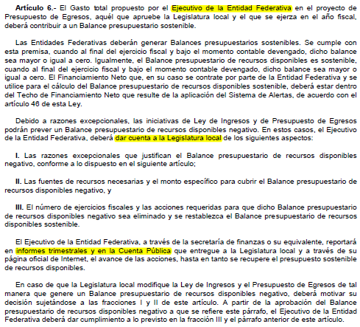
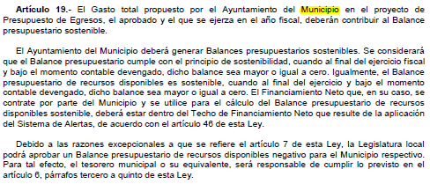
Municipio de Guanajuato |  | Ejercicio: | 2024
Notas de Disciplina Financiera |  | Periodicidad: | Trimestral
Correspondiente del 1 de Enero al 31 de Marzo de 2024 |  | Corte: | 1

 | 1. Balance Presupuestario de Recursos Disponibles Negativo

Se informará:
a) Acciones para recuperar el Balance Presupuestario de Recursos Disponibles Sostenible.

 | Favor de ver el instructivo de esta nota (NDF-01):
 | En caso de no obtener un Balance Presupuestario de Recursos Disponibles Negativo, indicar la aclaración.

 | No aplica, ya que el Municipio de Guanajuato cuenta con Balance Presupuestario Sostenible.

 | Fundamento Artículo 6 y 19 LDF

NDF-06
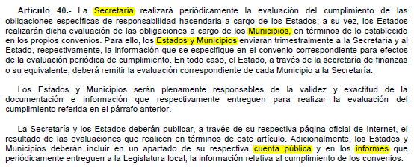
Municipio de Guanajuato |  | Ejercicio: | 2024
Notas de Disciplina Financiera |  | Periodicidad: | Trimestral
Correspondiente del 1 de Enero al 31 de Marzo de 2024 |  | Corte: | 1

 | 6. Evaluación de Cumplimiento

Se revelará:
a) La información relativa al cumplimiento de los convenios de Deuda Garantizada.

 | El Municipio de Guanajuato no cuenta con covenios de Deuda Garantizada.

 | Fundamento Artículo 40 LDF

